SUPUESTOS
 | Modelo clásico de regresión lineal: fundamentos del método de mínimos cuadrados
 |  |  | cap. 3 gujarati
 | Si deseamos estimar sólo β1 y β2, basta el método MCO presentado de la sección anterior. Pero |  | cap 11 cout
 | recuerde que en el análisis de regresión el objetivo es no sólo obtener βˆ1 y βˆ2, sino también inferir
 | los verdaderos β1 y β2; por ejemplo, si quisiéramos saber cuán cerca están βˆ1 y βˆ2 de sus contrapartes en la población
 | o cuán cerca está Yˆi de la verdadera E(Y | Xi). Para esto no sólo se debe especificar la forma funcional del modelo,
 | sólo se debe especifi car la forma funcional del modelo, como aparece en (2.4.2), sino también hacer ciertos
 | supuestos sobre la forma como se genera Yi.

 | Para ver por qué es necesario este requisito, observemos la FRP: Yi = β1 + β2Xi + ui. Esta expresión muestra |  |  | RESUMEN DE LOS SUPUESTOS DEL MCO
 | que Yi depende de Xi y de ui. Por consiguiente, mientras no se especifique la forma como se crean o se
 | generan Xi y ui, no hay manera de hacer alguna inferencia estadística sobre Yi, ni tampoco, como veremos, sobre β1
 | y β2. Así, los supuestos sobre la(s) variable(s) Xi y el término de error son relevantes para lograr una interpretación
 | válida de los valores estimados de la regresión.

1 |  |  |  |  | error estocastico

 | Si no se tiene linealidad se dice que tenemos un error de especificación
 | La linealidad de los parámetros se refiere a que los COEFICIENTES son elevados solamente a la primera potencia
 | No resulta muy restrictivo, permite incorporar relaciones no lineales entre variables al introducir funciones
 | (o transformaciones) no lineales de X y/o Y.

 | Por ejemplo, en las relaciones siguientes, sólo la primera es formalmente lineal. Sin embargo, las tres cumplen
 | la hipótesis de linealidad en los parámetros:

2

 |  | 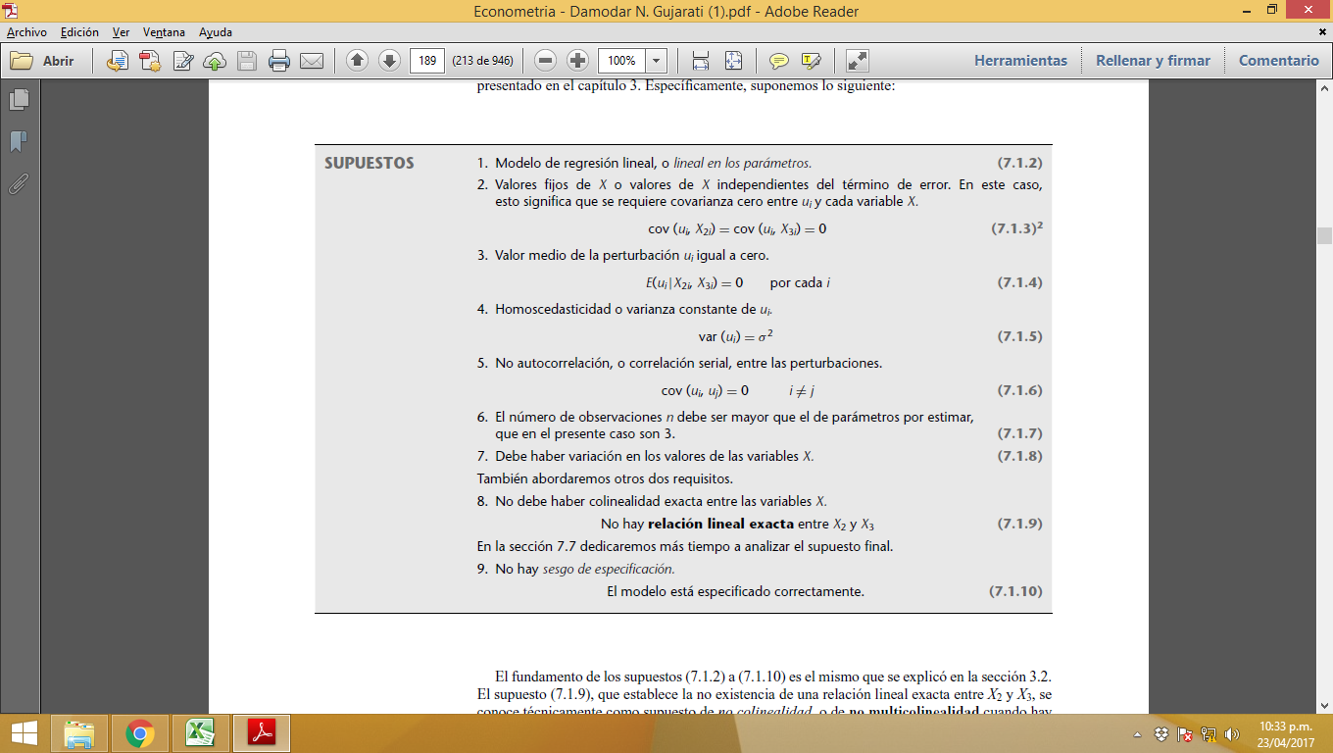

 | La covarianza de los errores con las variables exógenas es cero. Es decir, que los errores y las variables
 | exógenas son ortogonales

 | Una de las hipótesis básicas generalmente formuladas en la presentación del Modelo Básico de Regresión Lineal obliga a que las variables exógenas sean de carácter determinista. El incumplimiento de esta restricción se denomina generalmente “presencia de regresores estocásticos”; “regresor” y “exógena” son términos equivalentes mientras que “estocástico” y “determinista” son antónimos, de modo que el problema de los “regresores estocásticos” puede traducirse como “exógenas aleatorias”.

 | el carácter determinista de un regresor implica lógicamente la ausencia de relación entre ese regresor y la perturbación aleatoria (es difícil imaginar una variable “x” determinista relacionada con una variable “u” aleatoria). Es precisamente esta propiedad, la ausencia de relación entre los regresores y la perturbación, la que resulta crucial verificar, y no tanto el carácter determinista de los regresores. De hecho, puede demostrarse que siempre que podamos asumir que los regresores son independientes de la perturbación o, al menos, que están incorrelacionados con ella, su eventual carácter aleatorio no afecta a las propiedades de los estimadores de Mínimos Cuadrados Ordinarios mantienen sus propiedades.

3

 | El valor esperado de los errores es igual a cero:

 | El supuesto 3 establece que el valor de la media de ui, que depende de las Xi dadas, es cero. Geométricamente, este supuesto se representa mediante una gráfi ca, como en la fi gura 3.3, que muestra algunos valores de la variable X y las poblaciones Y asociadas a cada uno de ellos. Puede observar que cada población Y correspondiente a un X dado está distribuida alrededor de su media (que se representa por los puntos dentro de un círculo sobre la FRP), con algunos valores de Y por encima y por debajo de ésta. Las distancias por encima y por debajo de los valores medios no son otra cosa que la ui.

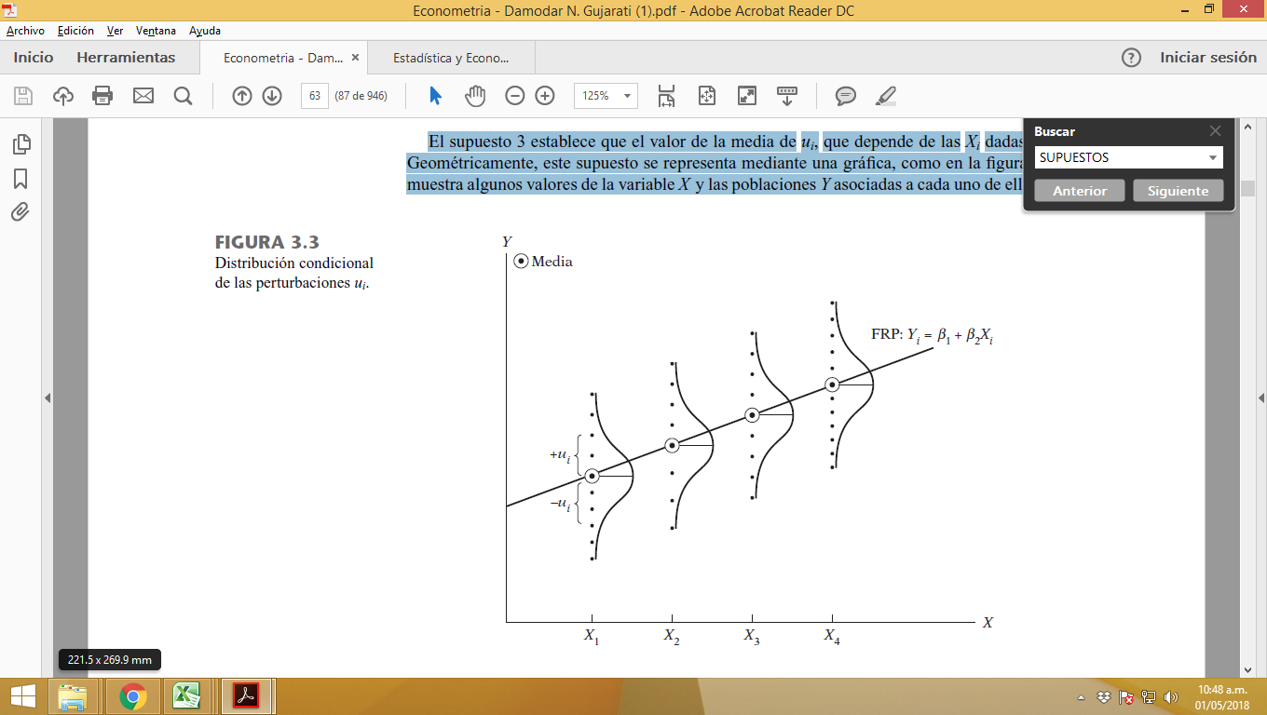

 | No es difícil entender este supuesto. Lo que sostiene el supuesto 3 es que los factores no incluidos explícitamente en el modelo y, por consiguiente, incorporados en ui, no afectan sistemáticamente el valor de la media de Y; es decir, los valores positivos de ui se cancelan con los valores negativos de ui, de manera que el efecto medio o promedio sobre Y es cero.

4

 | El número de observaciones (n) debe ser mayor que el número de parámetros a estimar (k). Se observa que cuando se calcula el coeficiente de determinación, este se ajusta a los grados de libertad si las muestras son pequeñas para obtener un coeficiente de determinación ajustado.

 | Este supuesto no es tan ingenuo como parece. Ejemplo: imaginemos que sólo se tiene el primer par de observaciones sobre Y y X (4 y 1). De esta sola observación no hay forma de estimar los dos parámetros desconocidos, β1 y β2. Se necesitan por lo menos dos pares de observaciones para estimar dichos parámetros.

5

 | El supuesto de variabilidad en los valores de X tampoco es tan ingenuo como parece. Si todos los valores de X son idénticos , X = X (promedio) y el denominador de esa ecuación será cero, lo que imposibilita la estimación de β2 y, por consiguiente, de β1. Observe el ejemplo del consumo familiar : Si hay muy poca variación en el ingreso familiar, no será posible explicar buena parte de la variación en el consumo. Debe recordar que la variación tanto en Y como en X es esencial para utilizar el análisis de regresión como herramienta de investigación. En pocas palabras, ¡las variables deben variar!

 | Debe existir variabilidad en los valores de x, variable exógena. No todos los valores de la muestra dada deben ser iguales. Técnicamente la varianza de x debe ser un número finito positivo. Si todos los valores de x son idénticos, entonces se hace imposible la estimación de y, variable endógena.

6

 | El modelo de regresión debe ser correctamente especificado, esto indica que no existe algún error en el modelo a estimar. La especificación incorrecta o la omisión de una o más variables importantes, hará muy cuestionable la validez de la interpretación de la regresión estimada.

7

 | La ecuación (3.2.2) establece que la varianza de ui para cada Xi (es decir, la varianza condicional de ui) es algún número positivo constante igual a σ2. Técnicamente, la ecuación (3.2.2) representa el supuesto de homoscedasticidad, o igual (homo) dispersión (cedasticidad), o igual varianza. La palabra proviene del verbo griego skedanime, que significa dispersar o esparcir. Planteado de otra forma, (3.2.2) significa que las poblaciones Y correspondientes a diversos valores de X tienen la misma varianza. En términos llanos, la variación alrededor de la línea de regresión (la línea de la relación promedio entre X y Y) es la misma para todos los valores de X; no aumenta ni disminuye conforme varía X. En el diagrama de la fi gura 3.4 se aprecia esta situación.

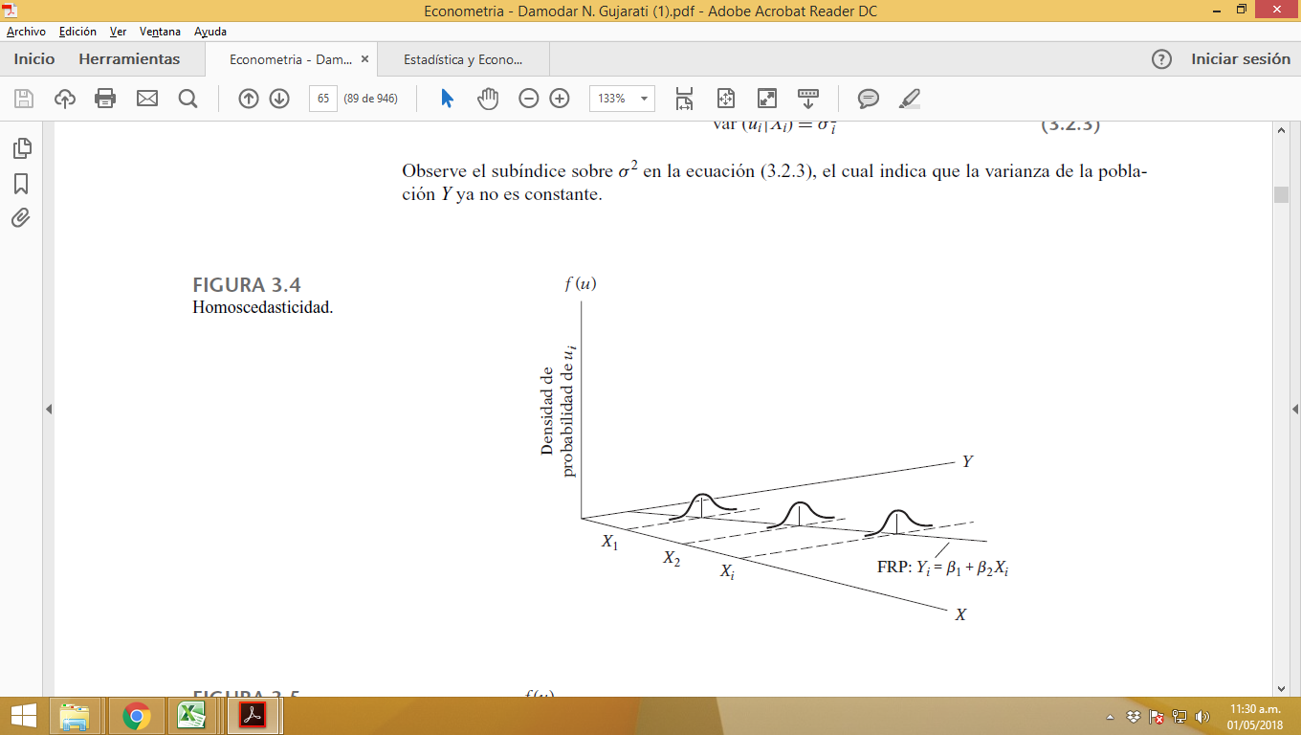

 | En contraste, consideremos la fi gura 3.5, donde la varianza condicional de la población Y varía con X. Esta situación se conoce apropiadamente como heteroscedasticidad, o dispersión desigual, o varianza desigual. Simbólicamente, en esta situación, la ecuación (3.2.2) se escribe como

 | el cual indica que la varianza de la població Y ya no es constante.

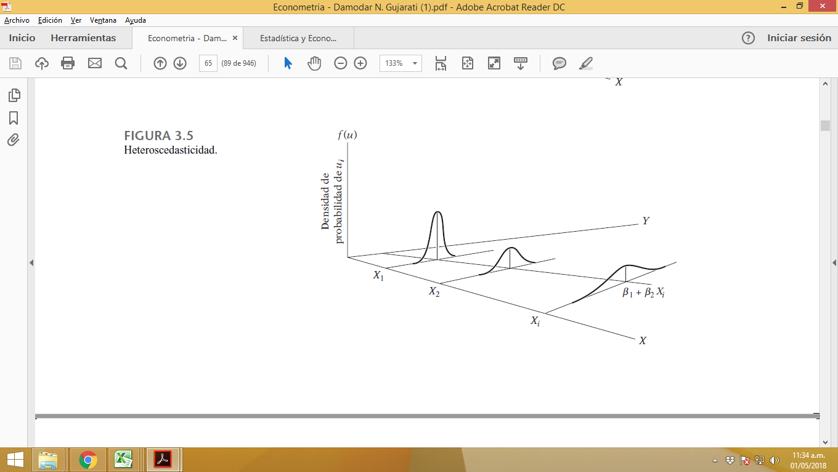

8

 | En palabras, (3.2.5) postula que las perturbaciones ui y uj no están correlacionadas. Técnicamente, éste es el supuesto de no correlación serial, o no autocorrelación. Esto significa que dado Xi, las desviaciones de dos valores cualesquiera de Y de sus valores promedio no muestran patrones como los de la fi gura 3.6a) y b). En la fi gura 3.6a) se ve que las u están correlacionadas positivamente, pues a una u positiva sigue una u positiva, o a una u negativa sigue una u negativa. En la fi gura 3.6b), las u están correlacionadas negativamente, pues a una u positiva sigue una u negativa y viceversa.

 | Si las perturbaciones (desviaciones) siguen patrones sistemáticos, como los que de las figuras 3.6a) y b), hay correlación serial o autocorrelación, y lo que requiere el supuesto 5 es que dichas correlaciones estén ausentes. La figura 3.6c) muestra que no hay un patrón sistemático para las u, lo que indica cero correlación.

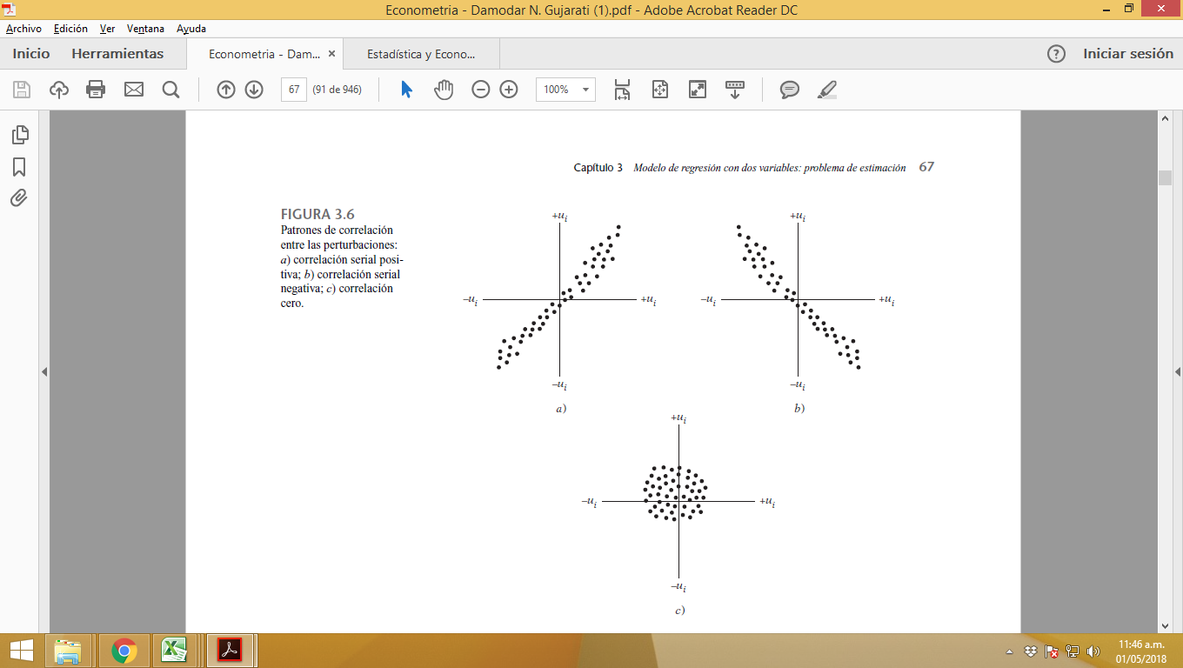

9

 | No hay relaciones perfectamente lineales entre las variables explicativas. No existe multicolinealidad perfecta. Aunque todas las variables económicas o financieras muestran algún grado de relación entre sí, ello no produce excesivas dificultades, excepto cuando se llega a una situación de dependencia total, que es lo que se excluyó al afirmar que las variables explicativas son linealmente dependientes.

 | - En resumen, el supuesto de no multicolinealidad requiere que en la FRP se incluya solamente
 | las variables que no sean funciones lineales exactas de alguna variable del modelo.
 | - En la práctica, cuando se recopilan datos para el análisis empírico, no hay una garantía
 | de que no existirán correlaciones entre las regresoras
 | … en conclusión lo que se quiere es que no haya relación exacta entre las regresoras

